ΔΙΑΣΤΑΣΕΙΣ
ΝEO PARTNER VAN

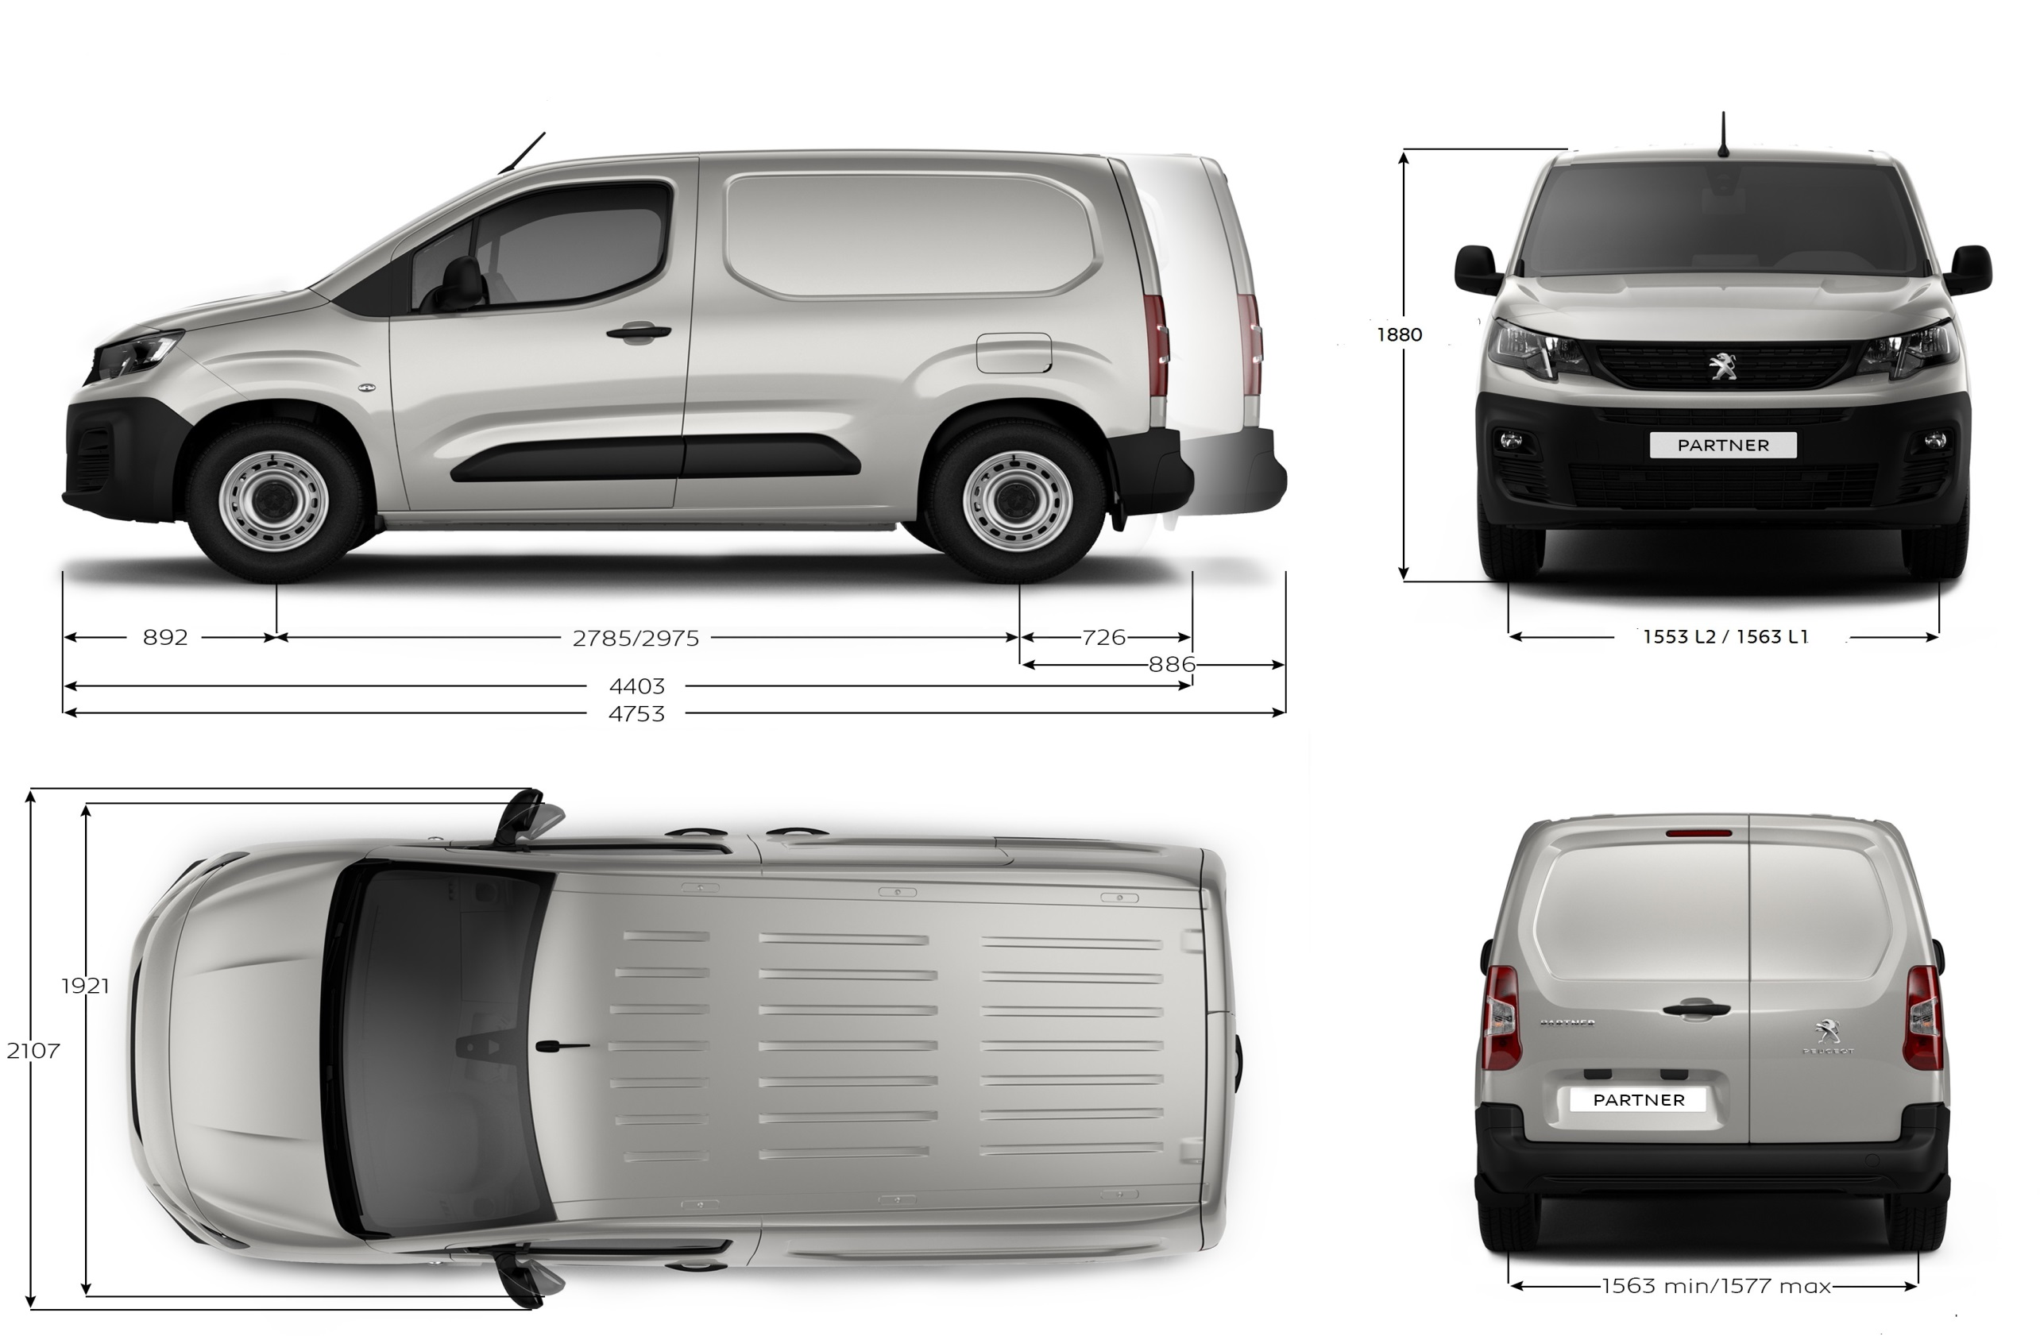

Ισχύει από 17/12/2018

ΧΩΡΗΤΙΚΟΤΗΤΕΣ
ΝEO PARTNER VAN

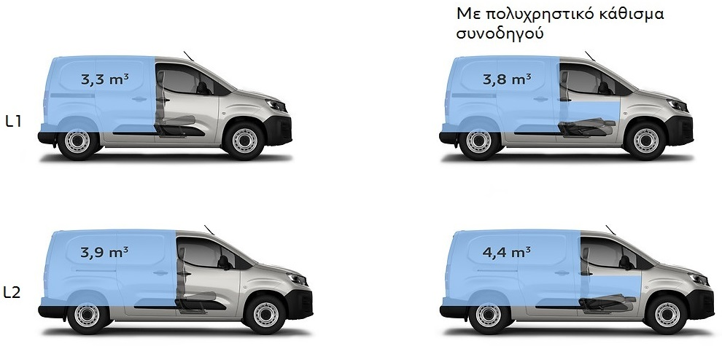

Ισχύει από 17/12/2018

ΧΩΡΟΣ ΦΟΡΤΩΣΗΣ
ΝEO PARTNER VAN

ΕΣΩΤΕΡΙΚΟ ΧΩΡΟΥ ΦΟΡΤΩΣΗΣ ΑΠΌ ΤΗΝ PREMIUM ΕΚΔΟΣΗ
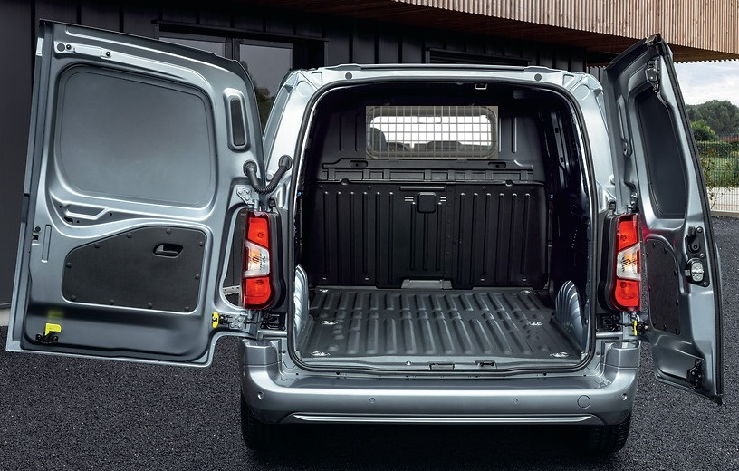

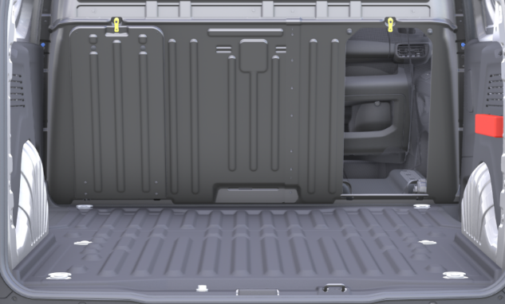
~ 3090 mm (L1)
~ 3440 mm (L2)
612 mm
298 mm

Ισχύει από 17/12/2018

